1ST. PROTO
STYLE# |  | 118540
DESCRIPTION |  | STUSSY SPORT ZIP HOOD
COLOR |  | SP24
SIZE |  | M | DATE: 8/1/2023
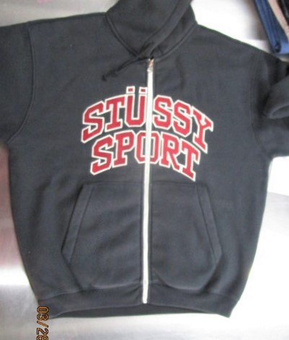
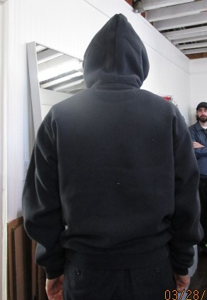
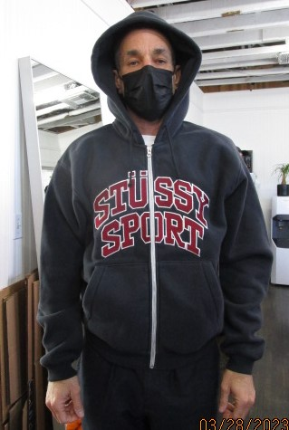
 | PICTURES FRONT

ZIPPER IS SHORT AND FRONT IS SHIRRING AND PULLING UP AT BOTTOM CENTER

PHOTO SAMPLE
STYLE# |  | 118540
DESCRIPTION |  | STUSSY SPORT ZIP HOOD
COLOR |  | SP24
SIZE |  | M | DATE: 8/1/2023

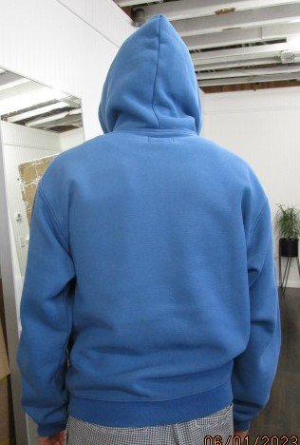
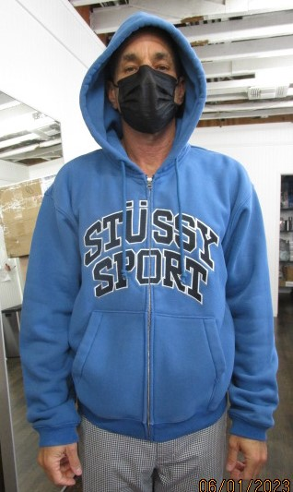
 | PICTURES FRONT

PPS
STYLE# |  | 118540
DESCRIPTION |  | STUSSY SPORT ZIP HOOD
COLOR |  | SP24
SIZE |  | M | DATE: 8/1/2023

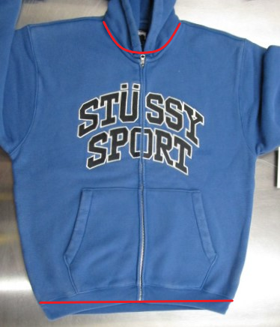
 | PICTURES FRONT
NECK IS "V" SHOULD BE MORE ROUND

FOLLOW DESIGN COMMENTS FOR EMBROIDERY

FRONT IS PULLING UP AT CENTER OR BODICE IS LONGER THAN ZIPPER , FRONT AND BACK AT BOTTOM MUST BE EVEN

